상품제안서
플로우핏 바이저 쿨바라클라바 | 상품코드: S41687

 |  |  |  |  |  |  | 02-713-8555 | www.synergygift.co.kr
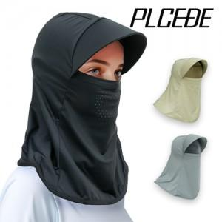

【상세/제작정보】 | <p><span style="font-size: 14pt;">※ 포장지포장 별도 문의 바랍니다.</span></p><p><span style="font-size: 14pt;">※ 개별 종이케이스 포장 작업시 운임비 추가 발생 됩니다.</span></p><p>&nbsp;</p><p><span style="font-size: 14pt;">※ 기본수량 미만 발주 진행시 별도 문의 바랍니다.</span></p><p><span style="font-size: 14pt;">※ 운임비 별도 발생 됩니다.</span></p>

【인쇄/포장옵션】 | 실크, 스티커, 풀칼라 / 종이케이스 3호

【공급단가】 | 수량 | 150~ | 300~ | 500~ | 1,000~ | 5,000~
*VAT별도 | 블랙 | 5,500원 | 5,300원 | 5,150원 | 5,100원 | 4,890원
 | 그레이 | 5,500원 | 5,300원 | 5,150원 | 5,100원 | 4,890원
 | 베이지 | 5,500원 | 5,300원 | 5,150원 | 5,100원 | 4,890원

【상품 URL】 | https://www.synergygift.co.kr:443/src/goods_detail.php?gdno=41687

